Sheet1
使用说明
给人物模型生成预制体，挂载脚本，材质球的工具
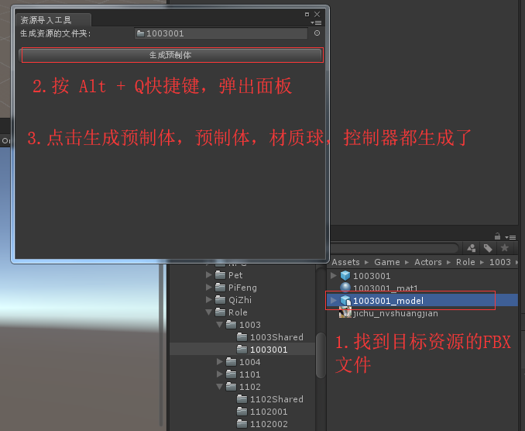

脚本说明
CreateActorByConfig：窗口的编辑脚本
ActorCreater：创建预制体的父类，其他类都应该继承自它，后续可能有新的职业模型，只要自行扩展就好了
ReplaceAvatar：新的资源模型采用model的Avatar，主要是替换以前的旧资源，已经替换完成，以后可能不会用到这个脚本了

扩展新脚本说明：
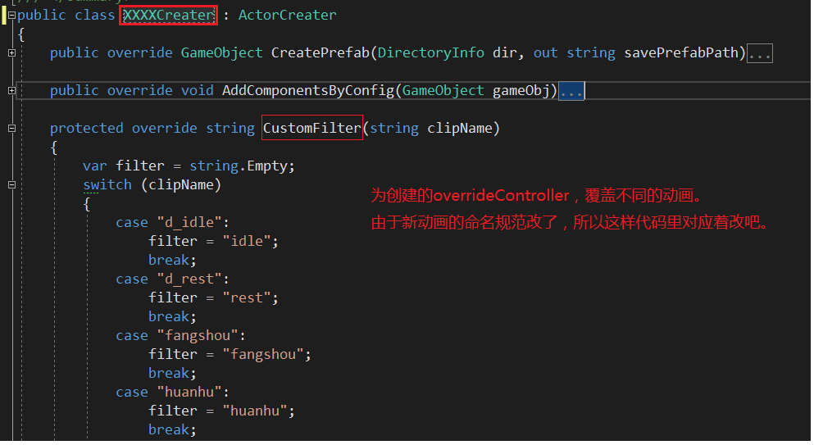

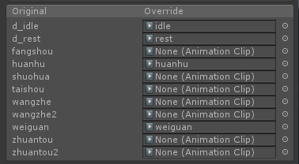

CreatePrefab：有可能需要重写。比如策划要求某些模型的预制体，一生成出来就要带 Clickable的物体，而其他不需要
AddComponentsByConfig:一般都要重写的，基本不同模型挂载的脚本都不一样
CustomFilter：简单理解为命名替换器吧

